RRE 2023
 |  |  |  |  | REX (INR)
 | Detalle |  | Control | Rentas Afectas a Impuesto (RAI) | Rentas con tributacion Cumplida RAP | REX por rentas que pagaron el IUS LEY 20.780 | Saldo Acumulado de Créditos (SAC) (4) |  |  |  |  |  |  |  | Saldo total de utilidades tributarias (STUT)
 |  |  |  |  |  |  | Acumulados a contar del 01.01.2017 |  |  |  |  | Acumulados hasta el 31.12.2016
 |  |  |  |  |  |  | Tasa de crédito vigente 10% |  |  | 0.111111 | CTD contra impuestos finales (Arts. 41 A) y 41 C) de la LIR) | Tasa Efectiva | #DIV/0! | 8%
 |  |  |  |  |  |  | No Sujetos a Restitución |  | Sujetos a Restitución |  |  |  | #DIV/0! | CTD contra impuestos finales (Arts. 41 A) y 41 C) de la LIR)
Código DJ 1939 |  |  |  |  |  |  | Sin Derecho a Devolución | Con Derecho a Devolución | Sin Derecho a Devolución | Con Derecho a Devolución |  | Con Derecho a Devolución | Sin Derecho a Devolución

100 | Saldos de aperturas nuevos registros al 01.01.2023 |  | - |  | - | - | - |  | - | - | - | - | - | - | -
101
 | Remanente anterior reajustado… |  | 0 | 0 | 0 | 0 | 0 | 0 | 0 | 0 | 0 | 0 | 0 | 0 | 0

103 | Si saldo de RAI es positivo reversar |  | 0 | 0

105 | Nuevo RAI al 31.12.2023 |  | 0 | 0
 | Nuevo DDAN |  | 0
 | Nuevo REX: |  | 0

108 | Crédito 1era Categoría RLI determinada año 2023 |  | 0

 | SALDO ANTES DE IMPUTACIONES DE RETIROS |  | 0 | 0 | 0 | 0 | 0 | 0 | 0 | 0 | 0 | 0 | 0 | 0 | 0

 | RETIROS:
 | JOSE LUIS ILLANES GURIDI
 | JOSE MIGUEL PARRO FLUXA |  | 0 |  |  |  |  | 0
 | FELIPE ANDRES HIRIART |  | 0 |  |  |  |  | 0
 | PEDRO JOSE LECAROS |  | 0 |  |  |  |  | 0

111 | Crédito inc 1° artí. 21 no afectados con 40% (reajust) |  | 0
111 | Credito inc 2° arí. 21. (gasto reajustado) |  | 0

 | Saldos al 31.12.2023 |  | 0 | 0 | 0 | 0 | 0 | 0 | 0 | 0 | 0 | 0 | 0 | 0 | 0

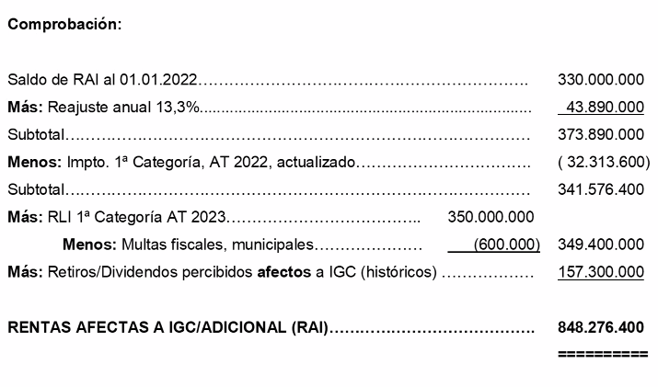
 | Calculo del RAI Final

 | CPT al 31.12.2023 |  | (114,511,413)
 | Más:
 | Dividendos pagados historicos
 | Menos:
 | REX
 | Capital |  | (1,000,000)
 | RAI al 31.12.2023 |  | (115,511,413)

 | CAPITAL SOCIAL INICIAL | ConstitucionSoc.
 | 1,000,000 | 2021-10-04

SII
